关系图
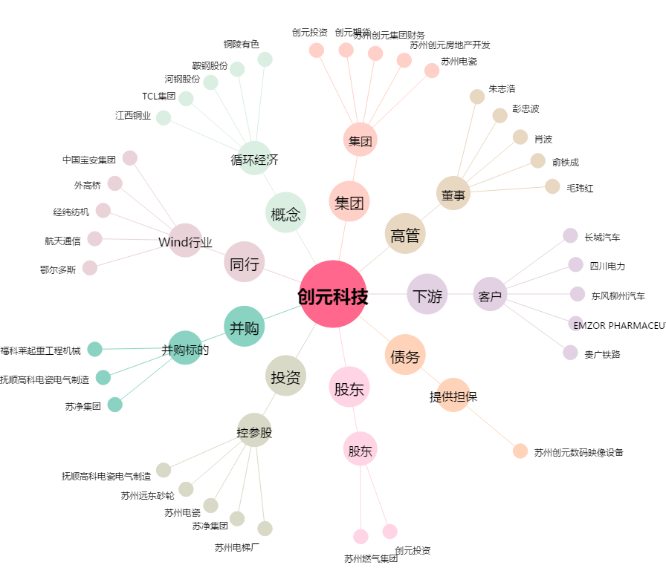
创元科技[000551.SZ] - 关系概览图

